Info zu Produktabbildungen
Beispiele für inkorrekte und korrekte Bilder
Bild-Richtlinien |   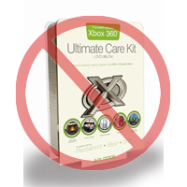      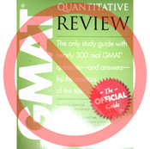  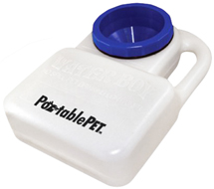 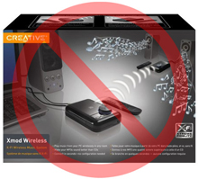 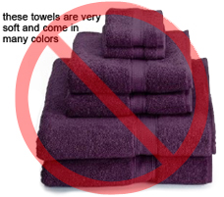 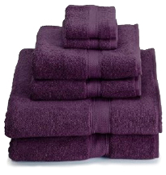    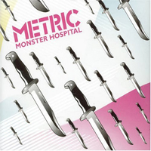 

Komplett weißer Hintergrund
Kein zusätzlicher Text
Jedes Produkt bei Amazon benötigt ein oder mehrere Bilder. Wählen Sie Bilder, die klar, gut erkennbar und leicht zu verstehen sind. Die Bilder müssen das Produkt korrekt darstellen, sollten möglichst viele Informationen liefern und das Produkt attraktiv präsentieren. Es darf nur das Produkt zu sehen sein, das verkauft wird, ohne zusätzliche Gegenstände. Texte, Logos und Bilder innerhalb von Bildern sind nicht erlaubt. Versuchen Sie möglichst, mehrere Bilder bereitzustellen, die das Produkte aus verschiedenen Blickwinkeln und in Detailansichten zeigen. Nutzen Sie die Chance, Ihr Produkt mit hochwertigen Bildern optimal zu präsentieren.
Wir behalten uns das Recht vor, Bilder nicht zu akzeptieren, die unsere Bild-Richtlinien nicht einhalten.
Es liegt in Ihrer Verantwortung sicherzustellen, dass Sie alle benötigten Rechte für die von Ihnen übermittelten Bildern besitzen.

HAUPT-Bilder

Keine Zeichnung
Keine Bilder innerhalb von Bildern
Nur hochwertige Bilder
*Der Hintergrund des HAUPT-Bilds muss komplett weiß sein, damit die Bilder korrekt auf den Such- und Katalogseiten bei Amazon.de erscheinen, welche einen RGB-Wert von 255,255,255 verwenden.
*Ein HAUPT-Bild darf keine Zeichnung oder Illustration sein, und es darf kein Zubehör zeigen, das nicht mit dem Produkt zusammen versendet wird, oder andere Requisiten, die Kunden einen falschen Eindruck geben könnten. Außerdem nicht erlaubt sind Texte (sofern sie nicht Teil des Produkts sind), Logos, Wasserzeichen und Bilder innerhalb von Bildern.
*Das Produkt muss mindestens 85% der Bildfläche einnehmen.

Zusätzliche Bilder

Keine Wasserzeichen oder Logos
Keine Abbildung, die nur die Verpackung zeigt
Nicht mehrere Ansichten in einem Bild
*HAUPT-Bilder sollten durch weitere Bilder ergänzt werden, die verschiedene Seiten des Produkts zeigt, z.B. das Produkt in Verwendung oder bestimmte Details, die im Hauptbild nicht erkennbar sind. Bei Medienartikeln könnten dies unter anderem die Rückseite, einige Beispielseiten oder Screenshots sein. Sie können bis zu acht (8) Bilder hinzufügen.
* Weißer Hintergrund ist empfehlenswert, aber nicht zwingend erforderlich. Die zusätzlichen Bilder dürfen keine Logos oder Wasserzeichen enthalten, und jegliche Bestandteile und Zubehör müssen so dargestellt sein, dass es nicht zu Missverständnissen kommen kann.

Bildgröße

Bilder sollten auf einer Seite (Länge oder Breite) mindestens 1000 Pixel groß sein, damit auf unserer Website die Zoom-Funktion aktiviert wird (was nach unserer Erfahrung die Verkaufszahlen erhöht). Gleichzeitig sollte Ihr Bild nie kleiner als 500 Pixel auf der längsten Seite sein.
Kein Platzhalter
Kein nicht enthaltenes Zubehör abgebildet
Produkt nicht kleiner als 85% der verfügbaren Fläche
Dateiname und Format

*Amazon akzeptiert die Dateiformate JPEG (.jpg), TIFF (.tif) und GIF (.gif) file, wobei wir JPEG-Datein wegen der kleineren Dateigröße (und damit schnelleren Übertragung) bevorzugen.
*Wir empfehlen als Dateinamen die Artikel-SKU zu verwenden, gefolgt von einem Code, der den Typ des Bilds angibt, z.B: MAIN, PT01-PT08 (für zusätzliche Bilder) oder SWCH (für Farbvarianten-Bilder bei Produkten mit mehreren Varianten). Beispiele: 8845013515.MAIN.jpg, 8845013515.PT01.jpg, 8845013515.SWCH.jpg

Übermittlung Ihrer Bilder an Amazon

Sobald Sie die Datei benannt und auf Ihrem Webserver abgelegt haben, geben Sie die URL (Internet-Adresse) des Bilds im entsprechenden Feld der Produktvorlage ein.

Image Examples
Image Standards

Pure white background
No additional text
Every product on Amazon needs one or more product images. Choose images that are clear, straightforward, and easy to understand. They must accurately represent the product and be information-rich and attractively presented. Show only the product that is being offered for sale, with minimal or no propping. Text, logos, and inset images are not allowed. Whenever possible, provide several images, with each one showing different angles and details of the product. This is your opportunity to show your product to your customer, so quality matters.
We reserve the right to reject images that do not meet our image standards.
It is your responsibility to ensure that you have all necessary rights to the images you submit.

MAIN Images

No graphics/illustrations
No inset images
No poor quality images
*The background for a MAIN image must be pure white (pure white blends in with the Amazon search and item detail pages, which have RGB values of 255,255,255).
*A MAIN image must not be a graphic or illustration and must not contain accessories that are not being dispatched with the product, props that may confuse the customer, text that is not part of the product, or any logos, watermarks or inset images.
*The product must fill 85% or more of the image.

Additional Images

No watermark/logo
Product not within packaging
No multiple views
*MAIN images should be supplemented with additional images showing different sides of a product, the product in use, or details that are not visible in the MAIN image. For media products, this could include the back cover, sample pages, or screenshots. You can add up to eight (8) images.
*A white background is recommended, but not required. Additional images may not include logos or watermarks, and all props or accessories must be presented in a way that will not cause customer confusion.

Image Size

Images should be 1000 pixels or more in either height or width as this will enable the zoom function on the website (zoom has been proven to enhance sales). Files measuring less than 500 pixels on the longest side will be rejected by our system.
No placeholder images
No accessories
Product not too small in frame
Naming and formatting

*Amazon accepts JPEG (.jpg), TIFF (.tif), or GIF (.gif) file formats (JPEG files are preferred as they are smaller in size and can therefore be processed and uploaded more quickly).
*A suggested way to name an image file is to save the image on your web server using the product SKU as the file name followed by the view type or variant code--MAIN, PT01-PT08 (additional images), SWCH (usually a colour swatch only used on products with more than one variation). Examples: 8845013515.MAIN.jpg, 8845013515.PT01.jpg, 8845013515.SWCH.jpg

Uploading your Image files

Sie haben zwei Möglichkeiten, Ihre Bilddateien hochzuladen. (1) Nachdem Sie die Datei benannt und in Ihrem Laufwerksordner gespeichert haben, komprimieren Sie den Ordner bitte in eine Zip-Datei. Übermitteln Sie dann die Vorlage ohne ausgefüllte Bildattribute, um Angebote auf Amazon zu erstellen und bestätigen Sie, dass die Produkte ohne Fehler erstellt wurden, indem Sie „Übersicht in Bearbeitung“ verwenden. Fahren Sie mit dem Bild-Upload-Tool (https://sellercentral.amazon.com/imaging/upload) fort, um Bilder für die aufgeführten Produkte hochzuladen. Ohne die Bereitstellung von Bildern ist die SKU für den Kunden nicht auffindbar. (2) Once you have named the file and saved it to your web server, enter the URL of the image file in the appropriate cell of your product template.

